需求列表
序号 | 产品 | 客户端 | 模块 | 功能/页面 | 元素/动作 | 需求类型 | 需求/问题描述 | 补充 | 优先级 | 问题解决备注信息 | 需求阶段 |  | 产品设计阶段 |  |  | UI设计阶段 |  |  | 技术开发阶段 |  |  | 测试阶段 |  |  | 上线时间
 |  |  |  |  |  |  |  |  |  |  | 需求时间 | 提报人 | 计划时间 | 负责人 | 实际时间（由下一环节填列） | 计划时间 | 负责人 | 实际时间（由下一环节填列） | 计划时间 | 负责人 | 实际时间（由下一环节填列） | 计划时间 | 负责人 | 实际时间（由下一环节填列） | 计划时间 | 负责人 | 实际时间
1 | 专利宝 | web端 | 高校中心 | 首页（统计页） |  | bug | 页面中，各统计数据都为0 |  | 5 | 专利宝首页已解决
2 |  |  |  |  |  |  | 页面内消息模块，测试账号bjlhdx为11月底新建，消息通知却是9月的通知信息 |  | 5
3 |  |  |  |  |  |  | 页面内本月应缴年费模块，点击后展示列表的数量和该统计值不符 | 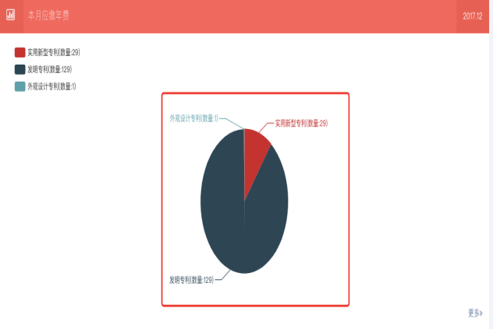 | 5
4 |  |  |  |  |  | 变更需求 | 页面内法律状态列表去除 |  | 5 | 已解决
5 |  |  |  | 专利仓库—我的仓库 |  | bug | 页面内查询模块，点击导出按钮，导出的excel文档为空 |  | 4
6 |  |  |  |  |  |  | 页面内查询模块，选择“专利类型”条件筛选，3种状态筛选值有误，测试账号bjlhdx共有1514条专利，发明搜索下仅8条结果；实用新型搜索下仅1条结果；外观设计搜索下无结果。（用bjhgdx账号测试无此bug） |  | 5
7 |  |  |  | 专利仓库—我的托管 |  |  | 测试账号bjlhdx，托管列表显示有误；（用bjhgdx账号测试无此bug） |  | 5
8 |  |  |  |  |  |  | 页面内查询模块，点击导出按钮，导出的excel文档为空 |  | 4
9 |  |  |  |  |  |  | 当对专利进行缴费时，不支付并取消订单且删除订单后，该专利状态仍处于缴费中状态，无法重新对该专利缴费，（此bug为之前测试，现因为测试账号bjlhdx托管专利列表出不来，所以，无法继续测试） | 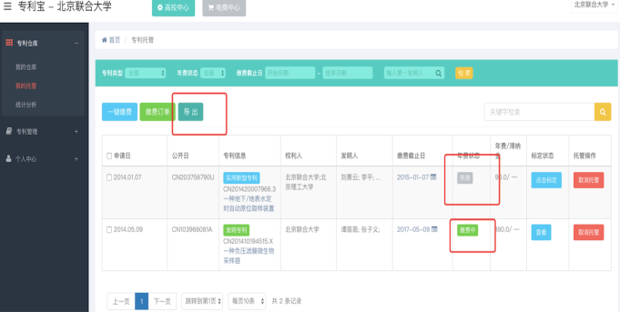 | 5
10 |  |  |  | 专利管理—ipc专利 |  |  | 点击后仅显示3条专利，是否因为源数据的问题？ |  | 5
11 |  |  |  | 专利管理—国民经济 |  |  | 仅显示23条专利，是否也是因为源数据？ |  | 5
12 |  |  |  | 专利管理—法律状态 |  |  | 仅显示330条信息，如因为源数据的问题，是否我们把页面先隐藏掉 |  | 5
13 |  |  |  | 个人中心—个人资料 |  |  | 当页面内选择部门时，弹窗后选项为空，此是在哪里配置后实现？ | 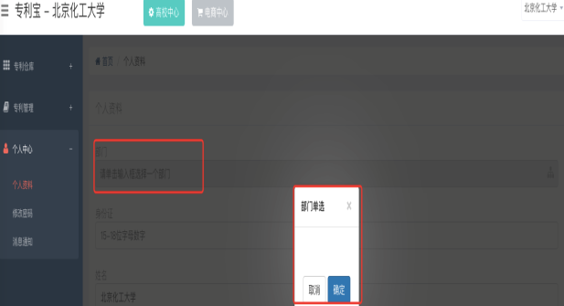 | 5
14 |  |  | 店铺中心 | 首页（统计页） |  | 需求变更 | 暂时直接显示到“商品管理”——商品列表页面，原统计页面先隐藏掉 |  | 5
15 |  |  |  |  |  | 新增需求 | 委托交易模式变更，页面见附件原型（逻辑同书包） |  | 5
16 |  |  |  |  |  | 新增需求 | 自主交易模式变更，页面见附件原型（逻辑同书包） |  | 5
17 |  |  |  |  |  | 新增需求 | 引证、相似度接口新增、筛选变更，页面见附件原型 |  | 5
18 |  |  | 高校中心 | 专利仓库—我的托管 |  | 新增需求 | 托管页面内年费展示及计算、见附件原型和专利托管页面年费展示及计算方法文档 |  | 5
20 |  |  |  | 专利书包—我的专利—新增专利 |  |  | 新增专利不成功 |  | 5
23 |  |  |  | 专利书包—专利详情 |  |  | 摘要中的图片会被压缩或者拉升 |  | 3
31 |  |  |  | 个人中心—基本信息 |  |  | 所有资料都填了，不应该提示再去完善资料 |  | 3
38 |  |  |  | 我的交易—商品管理 |  |  | 编辑已有商品，商品主图和商品缩略图信息显示需要优化； [步骤]编辑一个已有商品 [结果]商品主图和商品缩略图的信息显示为空，且没有删除按钮。 [期望]能显示正确的图片信息，如果不能则缩小图片下发的空白区域。 |  | 3
39 |  | web端/app 端 | 登录注册 | 注册页 |  | 新增需求 | 身份证验证：注册时，当用户注册输入姓名和身份证号码后，调用此外部接口验证，如相符通过注册，如不符则提示。现已充值1000次用于开发测试用。AppCode：4f37b927c50045b58742d50740c1cfae 调用示例https://market.aliyun.com/products/56928004/cmapi014760.html?spm=5176.730005.0.0.9ig1lK#sku=yuncode876000009 |  | 5
40 |  | web端 |  | 专利书包—专利托管 |  | 新增需求 | 托管页面内年费展示及计算、见附件原型和专利托管页面年费展示及计算方法文档 |  | 5
41 |  | web端 |  | 专利书包—专利托管 |  | 新增需求 | 引证、相似度接口新增、筛选变更，页面见附件原型 |  | 5

